Sheet1
珠海市金湾区犬只留检通告（2024年11号）
根据《珠海市犬只留检场管理办法》，金湾区犬只临时留检所接收流浪犬1只，有关情况见下表，现予通告。对流浪犬自通告之日起7日内（包括节假日）无人认领的，按无主犬只处理。
珠海市农业农村局
2024-06-07
金湾区养犬登记点 0756-6316708，金湾临时留检场所联系人 唐海平 13702326270
序号 | 接收日期 | 品种 | 捕捉地点 | 正面 | 左侧 | 右侧 | 后面 | 编号
1 | 2024-06-05 | 京巴 | 红旗派出所 | 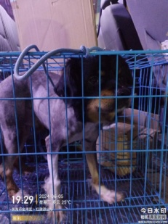 | 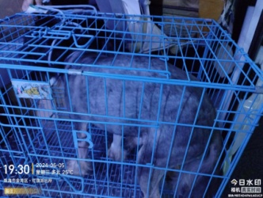 | 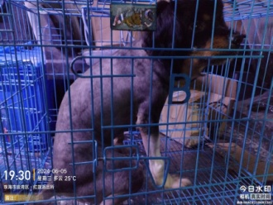 | 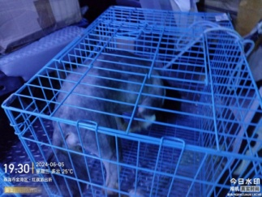 | 金000394

